固定資産税負担額
 | 45. 固定資産税負担額（人口１人当たり）

 | 時点 2020(R2)年度（毎年） |  |  |  |  |  |  | 平 均 値 |  |  |  | 69,680
 | 単位 円 |  |  |  |  |  |  | 標準偏差 |  |  |  | 35,723
 | 市町村名 | 指標 | 順位 |  | #REF! | 備考 | 市町村名 | 指標 | 順位 |  | #REF! | 備考

 | 市町村平均 | 69,680 |  | － |  |  | 八街市 | 42,995 |  | 51
 | 千葉市 | 71,184 |  | 15 |  |  | 印西市 | 106,550 |  | 7
 | 銚子市 | 60,144 |  | 24 |  |  | 白井市 | 60,486 |  | 22
 | 市川市 | 62,662 |  | 20 |  |  | 富里市 | 52,053 |  | 40
 | 船橋市 | 58,112 |  | 27 |  |  | 南房総市 | 56,498 |  | 30
 | 館山市 | 52,934 |  | 39 |  |  | 匝瑳市 | 48,035 |  | 45
 | 木更津市 | 60,053 |  | 25 |  |  | 香取市 | 55,778 |  | 33
 | 松戸市 | 50,312 |  | 42 |  |  | 山武市 | 54,082 |  | 37
 | 野田市 | 69,522 |  | 16 |  |  | いすみ市 | 49,944 |  | 43
 | 茂原市 | 63,738 |  | 19 |  |  | 大網白里市 | 40,199 |  | 54
 | 成田市 | 154,457 |  | 2 |  |  | 酒々井町 | 68,913 |  | 17
 | 佐倉市 | 54,129 |  | 36 |  |  | 栄町 | 44,760 |  | 49
 | 東金市 | 55,490 |  | 34 |  |  | 神崎町 | 56,429 |  | 31
 | 旭市 | 48,671 |  | 44 |  |  | 多古町 | 73,313 |  | 12
 | 習志野市 | 62,574 |  | 21 |  |  | 東庄町 | 47,222 |  | 46
 | 柏市 | 60,472 |  | 23 |  |  | 九十九里町 | 41,636 |  | 53
 | 勝浦市 | 74,274 |  | 11 |  |  | 芝山町 | 252,125 |  | 1
 | 市原市 | 86,304 |  | 9 |  |  | 横芝光町 | 51,781 |  | 41
 | 流山市 | 56,270 |  | 32 |  |  | 一宮町 | 53,472 |  | 38
 | 八千代市 | 54,975 |  | 35 |  |  | 睦沢町 | 56,649 |  | 29
 | 我孫子市 | 46,424 |  | 47 |  |  | 長生村 | 58,306 |  | 26
 | 鴨川市 | 66,232 |  | 18 |  |  | 白子町 | 56,940 |  | 28
 | 鎌ケ谷市 | 42,302 |  | 52 |  |  | 長柄町 | 114,538 |  | 6
 | 君津市 | 129,956 |  | 4 |  |  | 長南町 | 78,854 |  | 10
 | 富津市 | 144,820 |  | 3 |  |  | 大多喜町 | 72,629 |  | 13
 | 浦安市 | 98,193 |  | 8 |  |  | 御宿町 | 71,280 |  | 14
 | 四街道市 | 43,777 |  | 50 |  |  | 鋸南町 | 45,302 |  | 48
 | 袖ケ浦市 | 123,977 |  | 5

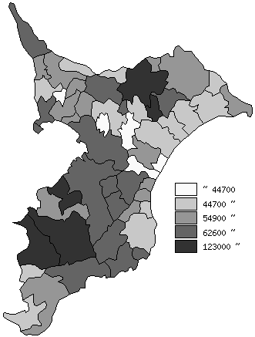
 | 市町村平均の推移
平成28年度 | 64393
平成29年度 | 66077
平成30年度 | 66757
令和元年度 | 68266
令和2年度 | 69680

《備 考》 ・資料出所 総務省「市町村別決算状況調」 ・算出方法 固定資産税歳入総額÷住民基本台帳人口(R3.1.1)

